Shields
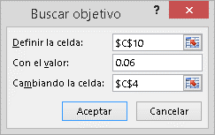
http://transportesedimentos.tripod.com/esp/1_8.htm
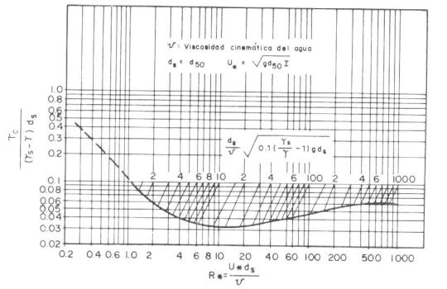
Esfuerzo cortante Admisible (N/m2) | 9.70794 | Pa
Esfuerzo cortante | 0.00009899 | kgf/*cm2
Esfuerzo cortante | 95.19605964 | kgf/*m2
D = | 0.01
Vel Corte (m/s) | 0.098528879015
Reynolds | 864.28841241
Tao | 0.06

USAR FUNCION OBJETIVO PARA RESOLVER ESFUERZO CORTANTE MÁXIMO. |  |  | º

